FO-18-10
 |  | CENTRO INTEGRAL DE REHABILITACIÓN COLOMBIA-CIREC CONFIGURACIÓN DE PRÓTESIS MIEMBRO SUPERIOR GESTIÓN DE OPERACIONES |  |  |  |  |  |  | Código | FO-18-10

 |  |  |  |  |  |  |  |  | Versión | 1

 |  |  |  |  |  |  |  |  | Fecha de Emisión | 2017-03-01
FECHA DE ATENCIÓN |  |  |  | CIUDAD |  | ENTIDAD RED NACIONAL
INFORMACIÓN DEL USUARIO |  |  |  |  | CARACTERÍSTICAS DEL MUÑÓN
NOMBRE |  |  | EDAD
NO. IDENTIDAD |  |  | PESO |  | PROXIMAL |  | CILINDRICO |  | ANTERIOR
SEXO | COLOR |  |  |  | PROMINENTE
 | CAUCASICO |  | OSCURO |  | LONGITUD |  | FORMA |  | PROMINENCIA
INFORMACIÓN DE LA AMPUTACIÓN |  |  |  |  | MEDIO |  | CÓNICO |  | LATERAL
 |  |  |  |  | DISTAL |  | BULBOSO |  | DISTAL
Causa de Amputación |  |  |  |  | HUESO |  | OBSERVACIONES
Fecha de Amputación |  |  |  |  | DESCUBIERTO
Lado Amputado |  |  |  |  | ACOLCHADO
NIVEL DE AMPUTACIÓN |  |  |  |  | APARIENCIA | MUSCULATURA | T. SUBCUTÁNEO | CORTE OSEO | OTRAS CARACTERÍSTICAS

CUARTECTOMIA |  |  |  |  | OSEO | FUERTE | LEVE | FILOSO
DESARTICULACIÓN DE HOMBRO
TRANSHUMERAL |  |  |  |  | NORMAL | NORMAL | NORMAL | LIMADO
DESARTICULACIÓN DE CODO
TRANSRADIAL |  |  |  |  | EDEMATOSO | FLÁCIDO | REDUNDANTE | REDONDEADO
DESARTICULACIÓN MUÑECA
PARCIAL MANO |  |  |  |  | CICATRIZ | PIEL | DEFORMIDAD | TOLERANCIA A LA PRESIÓN
OTRA
 |  |  |  |  | INVAGINADA | CALLOSIDAD | VARO | ALTA

MEDIDAS PARA GUANTES |  |  |  |  | ADHERIDA | FORUNCULOS | NORMAL | MEDIA

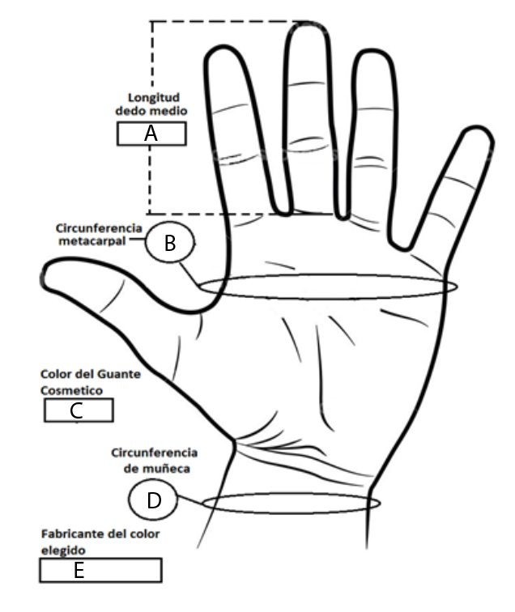 | |  |  |  |  | QUELOIDES | ABRASIONES | REDUNDANTE | NULA

 |  |  |  |  | DOLOR | SUDORACION | SENSACIONES | MOVILIDAD

 |  |  |  |  | LEVE | CIANOTICA | FANTASMA | NORMAL

 |  |  |  |  | MODERADO | ZONAZ PRESION | ARDOR | CONTRACTURA

 |  |  |  |  | FUERTE | HERIDAS | PINZAMIENTO | HIPEREXTENSIÓN

 |  |  |  |  | 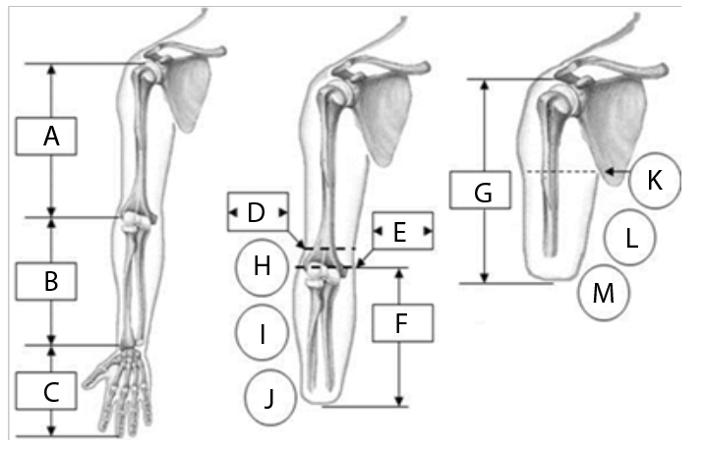

MEDIDAS PARA GUANTES
 |  |  |  | A
 |  |  |  | B | A |  | I
 |  |  |  | C | B |  | J
 |  |  |  | D | C |  | OBSERVACIONES
 |  |  |  | E | D
PROTESIS CONVECIONAL FUNCIONAL |  | OBSERVACIONES |  |  | E
 |  |  |  |  | F
 |  |  |  |  | G
MODULAR COSMETICA |  |  |  |  | H
 |  |  |  |  | 1. DESCRIPCIÓN DE LA PRÓTESIS ACTUAL. (Componentes, Tallas, marca y materiales)

MIOELÉCTRICA

OTRA
2. Indique para nueva prótesis componentes configurados como codo, articulación de muñeca, articulaciones externas, tamaño de gancho, mano y guante, trabajo pesado o liviano etc:

OBSERVACIONES

Nombre del Técnico |  |  | Firma del Técnico Encargado |  |  | Fecha

